シート7
「充実のバッグラインナップ 亀有でスポーツウェアを買うならスポーツマリオ」

写真 店内写真

アリオ亀有店にあるスポーツショップ「スポーツマリオ」では、スポーツウェアの品ぞろえが豊富で、あらゆるニーズに応える多彩な選択肢をご用意しております。最新トレンドを押さえたデザインから、トレーニング・ランニング・普段使いなどにも活躍する機能性抜群のウェアを取り揃えています。スポーツを愛する皆様にとって、最高の一品が見つかること間違いなしです。専門店ならではの豊富な品揃えで、選べる楽しさも満載。ぜひ一度、ご来店ください！

取扱ブランド | ロゴ ロゴ ロゴ

バック売り場写真 |  | バック売り場と接客しているスタッフ写真

スポーツマリオ ラン&フィットネス アリオ亀有店
https://sportsmario.co.jp/store/run-fitness/kameari

お忙しい方にはオンラインショップでも便利にお買い物いただけます

ECバナー バックがいろいろ載ってるバナー

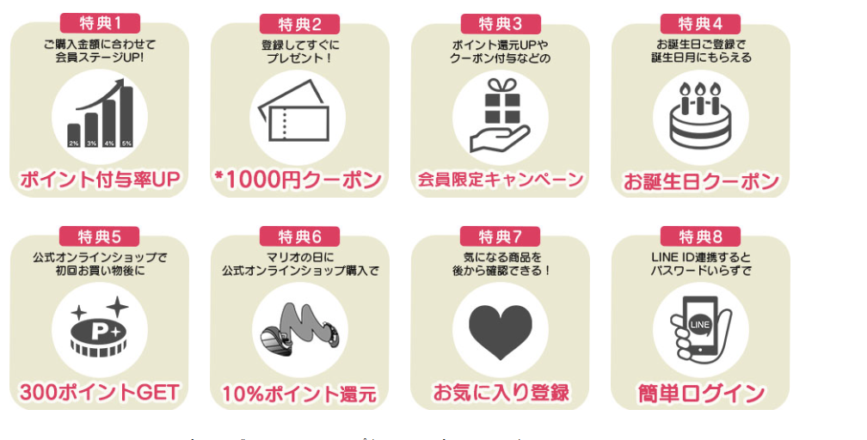
オンラインショップのメリット 特典など
https://www.sportsmario.net/f/onlineshop_goodpoints
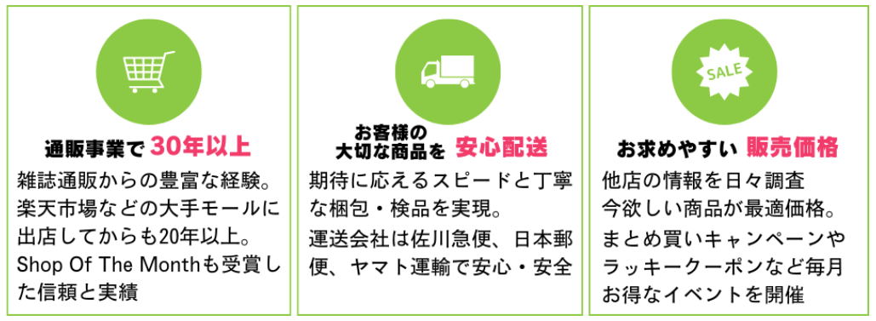

ランディングページで使う色は、お店のカラーである、黒、白、オレンジをベースにする
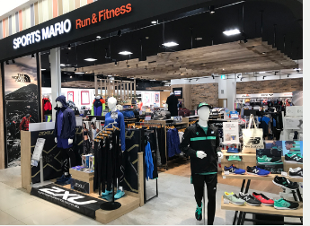

https://sportsmario.co.jp/store/

